COV
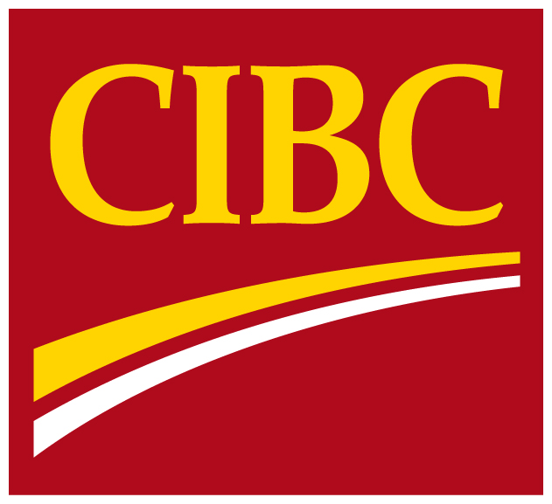
 | Information
 | supplémentaire sur
 | sur les fonds
 | propres
 | réglementaires

 | Pour la période close
 | le 31 octobre 2016

Pour plus de renseignements, veuillez communiquer avec l’une des personnes suivantes :
John Ferren, premier vice-président, chef des services financiers, Infrastructure et relations avec les investisseurs (416) 980-2088
Jason Patchett, premier directeur, Relations avec les investisseurs (416) 980-8691

